Form
 |  | HIYARI HATTO

Nama | : |  | Hari / Tanggal |  | :
NPK | : |  | Dept / Area |  | :
Identifikasi Bahaya

Foto / Sketsa |  |  | Temuan / Resiko Bahaya |  |  |  | :

 |  |  | Penyebab |  |  | :

 |  |  | Detail Lokasi |  |  | :

Near miss
Unsafe Action
Unsafe Condition
 |  |  | Kategori

 |  |  | Perilaku Tidak Terpuji

 |  |  |  | I | C |  | A | R | E
 |  |  | *lingkari 1/lebih dari 1 pada point yang tidak sesuai dengan perilaku I CARE

H
M
L
Level Resiko

Berikan Saran Perbaikan !

Contoh Hirarki Pengendalian Bahaya
Kondisi Bahaya :
Forklift beroperasi di dalam jalur produksi & bersinggungan dengan area jalur hijau
Resiko :
Member dapat tertabrak forklift

ContohHiyari Hatto revisi 5 (2)
HIYARI HATTO FORM

Nama |  | : | M. Zazuli | Hari / Tanggal |  | : | Selasa / 21 Juli 2020
NPK |  | : | 7091 | Dept / Area |  | : | HS / Office
Identifikasi Bahaya

Foto / Sketsa |  |  |  | Temuan |  | : Bocoran oli di jalur hijau, dapat mengakibatkan
 |  |  |  |  |  | man power terpeleset
Jalur
Hijau
 |  |  |  | Penyebab |  | : Tanki oli korosif, sehingga berlubang

Tanki Oli
 |  |  |  | Detail Lokasi |  | : Tanki oli Aspira

Near miss
Unsafe Action
Unsafe Condition
 |  |  |  | Kategori
 |  |  |  |  |  |  |  |  | V
 |  |  |  | Perilaku Tidak Terpuji

 |  |  |  |  | I | C |  | A | R | E
 |  |  |  | *lingkari 1/lebih dari 1 pada point yang tidak sesuai dengan perilaku I CARE
V

H
M
L
V
Level Resiko

Berikan Saran Perbaikan !

 | 1. repair kebocoran
 | 2. Laksanakan TPM secara berkala

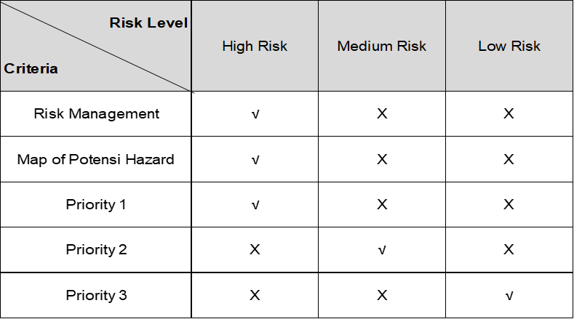 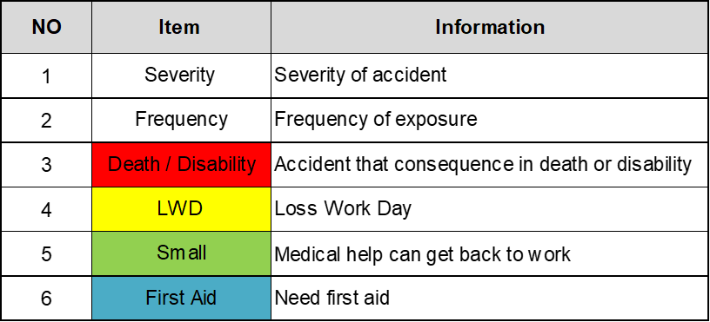

Contoh Hirarki Pengendalian Bahaya
Kondisi Bahaya :
Forklift beroperasi di dalam jalur produksi & bersinggungan dengan area jalur hijau
Resiko :
Member dapat tertabrak forklift

